日常&周常
日常&周常任务

界面

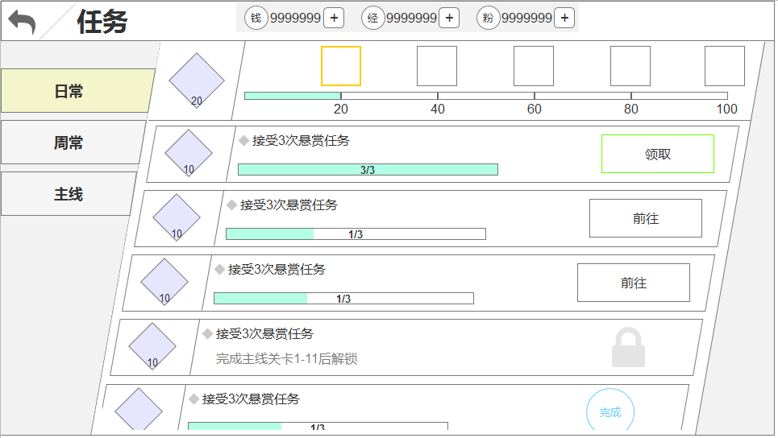
界面说明 |  |  | 日常&周常任务界面
1.界面说明：
 | a.任务界面由主界面点击任务功能按钮打开
 | b.任务界面包含3个任务类型，日常，周常，主线
 | c.打开界面默认显示日常页签
 | d.右侧为任务具体内容
 |  | -上部分=活跃度奖励
 |  | -下部分=日常任务条目
 | e.活跃度奖励分为奖励图标、进度数值
 | f.任务条目信息含：
 |  | -活跃度icon
 |  | -任务内容描述
 |  | -任务进度
 |  | -任务操作按钮
 | g.按钮状态包含：
 |  | -领取
 |  | -前往
 |  | -已完成
 |  | -锁
 | h.任务未解锁时，任务条目的进度显示为解锁条件描述

2.界面操作：
 | a.点击进度奖励icon，弹出奖励icon图标
 | b.点击活跃度icon，弹出活跃度说明tips
 | c.上下滑动，查看所有任务
 | d.点击领取 = 播放活跃度数值飘向上部活跃度总值的动画

 | e.点击前往 = 跳转至完成此任务的对应玩法

3.边界：
 | a.红点：任意页签的任务有可领取的条目时，页签显示红点
 | b.顶部活跃度奖励可领取时，奖励icon播放可领取动画

日常、周常任务，除刷新逻辑不同外，其他逻辑完全一致

规则

功能开启
日常任务开启 = 【QuestDay】
周常任务开启 = 【QuestWeek】

日常规则
1.日常任务，哪些任务条目显示在此列表中 = 【Quest_Time表group】
 | a.1=日常
 | b.2=周常

2.任务条目的默认排序 = 【Quest_Time表order】
 | a.可领取＞未完成＞未解锁＞已完成
 | b.类型相同，按order序列优先级排

3.每条任务的开启条件 = 【Quest_Time表unlock】
 | a.未开启的任务也显示在此条目中，功能按钮替换为‘锁’图标

4.每条任务的完成条件 = 【Quest_Time表type】
 | a.条件参数 = value1
 | b.条件参数2 = value2
 | c.若没有参数2，则无视

5.每条任务的完成奖励 = 【Quest_Time表reward】

6.任务描述：
 | a.任务完成条件描述 = 【Quest_Time表des】
 | b.任务解锁条件描述 = 【Quest_Time表openDes】

7.活跃度奖励：
 | a.奖励id = 【Quest_Credits表id】
 | b.任务类型 = 【Quest_Credits表group】
 |  | -1=日常
 |  | -2=周常
 | c.领取条件 = 【Quest_Credits表cost】
 | d.奖励显示顺序 = 【Quest_Credits表order】
 | e.通过【Quest_Credits表id】索引至【Quest_Credits_Group表group】
 |  | -存在多个相同group时，读【stage】，判断当前符合哪个stage参数
 |  | -读对应stage的【Quest_Credits_Group表reward字段】的奖励
 |  | -若开启了战令，则再增加【Quest_Credits_Group表reward2字段】的奖励

8.日常&周常活跃度奖励领取后需记录领的哪些奖励
 | a.保证实际领取到的，和领取之后查看的奖励预览一致

9.任务重置：
 | a.日常任务：每天随游戏重置时间重置
 | b.周常任务：每周一的重置时间重置
 | c.重置后若存在玩家未领取的日常&周常活跃度奖励，则奖励通过邮件方式发送给玩家

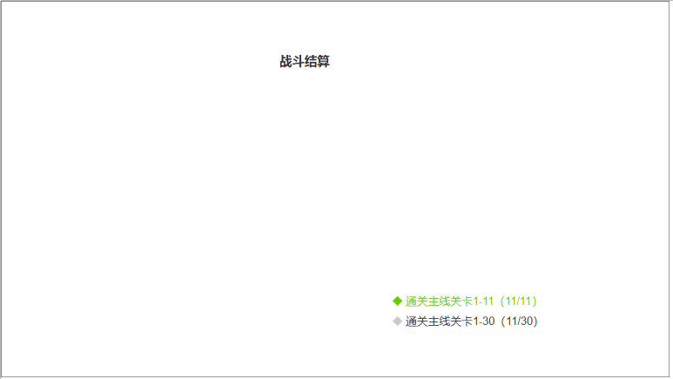
10.日常&周常任务关联显示：
 | a.通过【Quest_Time表condition】决定该任务需要在哪个玩法结算界面显示条件
 |  | -不填不显示
 | b.显示的条件描述=任务描述，描述后面需要添加进度
 |  | -进度分子=当前已达到的
 |  | -进度分母=value1/value2
 | c.任务完成时，在结算界面以绿色字显示该条件，未完成以常规字显示
 | d.根据每日、每周的重置逻辑一同重置

11.活跃度奖励领取时，播放通用的奖励获得界面

主线
主线任务

界面

界面说明 |  |  | 主线任务界面
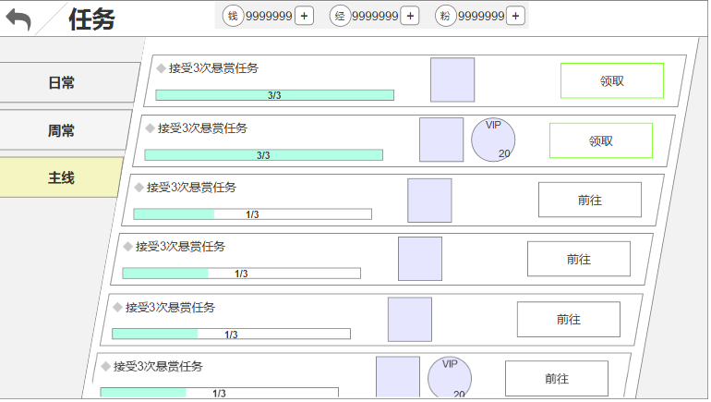
1.界面说明：以下仅叙述和日常的不同点
 | a.去掉活跃度奖励
 | b.每条任务仅有2种功能按钮
 | c.奖励最多支持2种
 | d.主线所有任务都是一次性，无重置

规则

功能开启
主线任务开启 = 【QuestMain】

主线规则
1.日常任务，哪些任务条目显示在此列表中 = 【Quest_Main表group】
 | a.每组任务包含多条任务，但仅显示其中一条
 | b.从每个group的第一条任务开始便利【unlock】是否满足
 |  | -若满足，则便利【Quest_Main表pre】，判断前置是否完成，若完成，再看【rear】
 |  | -若不满足，则该组任务不显示
 | c.每条任务的奖励必须领取，才显示下一条任务

2.任务条目的默认排序 = 【Quest_Main表order】
 | a.可领取＞未完成
 | b.类型相同，按order序列优先级排

3.每条任务的开启条件 = 【Quest_Main表unlock】

4.每条任务的完成条件 = 【Quest_Main表type】
 | a.条件参数 = value1
 | b.条件参数2 = value2
 | c.若没有参数2，则无视

5.每条任务的完成奖励 = 【Quest_Main表reward】
 | a.每条任务的奖励只可领取一次，服务器记录

6.任务描述 = 【Quest_Main表des】

7.主线任务关联显示：
 | a.通过【Quest_Main表condition】决定该任务需要在哪个玩法结算界面显示条件
 |  | -不填不显示
 | b.显示的条件描述=任务描述，描述后面需要添加进度
 |  | -进度分子=当前已达到的
 |  | -进度分母=value1/value2
 | c.显示的任务 = 每组当前最高进度的任务
 | d.任务完成时，在结算界面以绿色字显示该条件，未完成以常规字显示

8.奖励领取时，播放通用的奖励获得界面

